PD
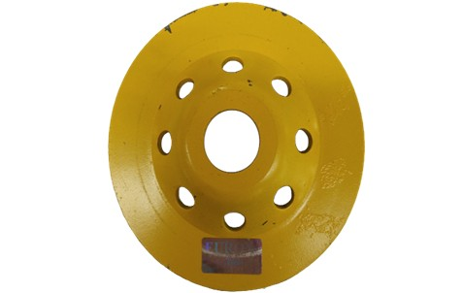
เลขที่ SKU : 36-311-746 วันที่ : 03/10/2023
1. ข้อมูลสินค้า |  |  |  | รูปสินค้า
ประเภท (กลุ่มหลัก) | ใบเลื่อย เจียร์ ตัด | ประเภท (กลุ่มรอง) | ใบตัดเพชร
ชื่อภาษาไทย | ใบตัดเพชรหินถ้วย 4" EUROX | ชื่อภาษาอังกฤษ
รหัสสินค้า | 36-311-746 | Barcode | 8855852004292
สถานะสินค้า | M | รหัสทีมขาย
รุ่น (Model) | หินถ้วย | ยี่ห้อ | EUROX
สีตัวสินค้า | เหลือง | สีของบรรจุภัณฑ์ | เหลือง
ทำจากวัสดุ | เหล็ก | ประเทศผู้ผลิต | PRC

2. คุณสมบัติ
ขนาดใช้งาน | 4 นิ้ว |  |  | รูปบรรจุภัณฑ์

3. รายละเอียดบรรจุภัณฑ์
ขนาดสินค้า (ซม.) | 10x2x10 (ไม่รวมบรรจุภัณฑ์) | น้ำหนักสินค้า (กก.) | 1.3 (ไม่รวมบรรจุภัณฑ์)
ขนาดกล่อง 1 (ซม.) | 14.3x2.4x17.8 | ขนาดบรรจุ (กล่อง) | 1 ใบ
ขนาดกล่อง 2 (ซม.)
 |  | น้ำหนักรวมสินค้า (กก.) | 1.48
บาร์โค้ดกล่อง | 8855852004292 | ขนาดลัง (ซม.) | xx
ขนาดบรรจุ (ลัง) |  | น้ำหนักลังรวมสินค้า (กก.)


4. อุปกรณ์ภายในกล่อง |  |  |  | อุปกรณ์ภายในกล่อง
- ใบตัด 1 ใบ

5. วิธีการใช้งาน
- สำหรับขัดพื้นแกรนิต และปูน หรือขี้ปูนที่หล่นตามพื้นหลังจากการเทปูน ปรับพื้นผิวคอนกรีตให้เรียบได้ตามต้องการ

6. จุดเด่น จุดขาย ของสินค้า
ถ้วยเพชรขัดละเอียดแบบมีรูระบายความร้อน สำหรับงานปรับแต่งพื้นผิวปูนหรือคอนกรีตให้เรียบ เหมาะกับงานขัดพื้นคอนกรีตที่มีความแข็งมากเป็นพิเศษ เช่น เสาตอม่อ พื้นสนามบิน พื้นโรงงาน ผลิตจากเพชรคุณภาพสูง คมกว่ารุ่นอื่นทั่วไป ขัดได้เร็วและง่าย ใช้กับเครื่องขัดพื้นและเครื่องเจียร ขนาด 4 นิ้ว ขนาดเส้นผ่านศูนย์กลางถ้วยเพชร 4 นิ้ว (100 มม.) ขนาดรูวงใน 20 มม.


7. การรับประกัน
ระยะเวลารับประกัน (เดือน) | 0 ระบุ |  |  | รูปลังสินค้า
ประเภทการรับประกัน
เงื่อนไขการรับประกัน

8. ข้อมูล สคบ.
ชื่อสินค้า | ใบตัดเพชรหินถ้วย 4" EUROX
ผลิตจากประเทศ | เลือกประเทศ
จัดจำหน่ายโดย | บริษัท คิงบางกอก อินเตอร์เทรด จำกัด
 | 541,543,545 ซอย 39/1 แขวงท่าแร้ง เขตบางเขน กรุงเทพมหานคร 10220
 | เลขประจำตัวผู้เสียภาษี: 0105545012035 สำนักงานใหญ่ | โทรศัพท์: 02-509-3850 | โทรสาร: 02-509-3856
บรรจุ | 1 ใบ/แพ็ค |  |  | รูป Barcode
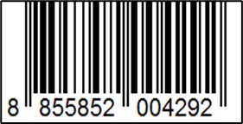
วิธีการใช้ | ใช้สำหรับตัดกระเบื้อง
คำเตือน | ขณะใช้งานหรือเลิกใช้งาน ควรเก็บอุปกรณ์ให้พ้นมือเด็กเพื่อความปลอดภัย
ราคา | ระบุ ณ จุดขาย
วันที่ผลิต

9. ข้อควรระวัง
คำเตือน | ขณะใช้งานหรือเลิกใช้งาน ควรเก็บอุปกรณ์ให้พ้นมือเด็กเพื่อความปลอดภัย
ข้อแนะนำในการใช้งาน | ควรเลือกประเภทของถ้วยเพชรให้เหมาะสมกับการใช้งาน ห้ามดัดแปลง แก้ไขสินค้า หรือนำไปใช้งานผิดประเภท ห้ามใช้สารเคมีที่มีฤทธิ์เป็นกรด และด่างทำความสะอาด จัดเก็บในที่แห้ง และพ้นมือเด็ก ควรสวมใส่ถุงมือขณะทำงาน ป้องกันอุบัติเหตุ และการลื่นหลุดมือ

